Dashboard
BLOCK 139

 | VERSION | 1.0.0

Chuyên Đề Phát Triển Web 1

Evidance
hình 1


hình 2


hình 3

hình 4


hình 5

hình 6


hình 7


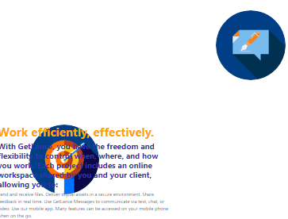
hình 8

hình 9
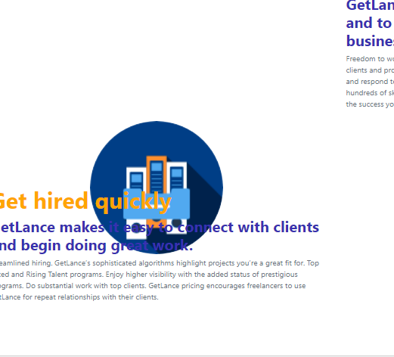

hình 10

